encode
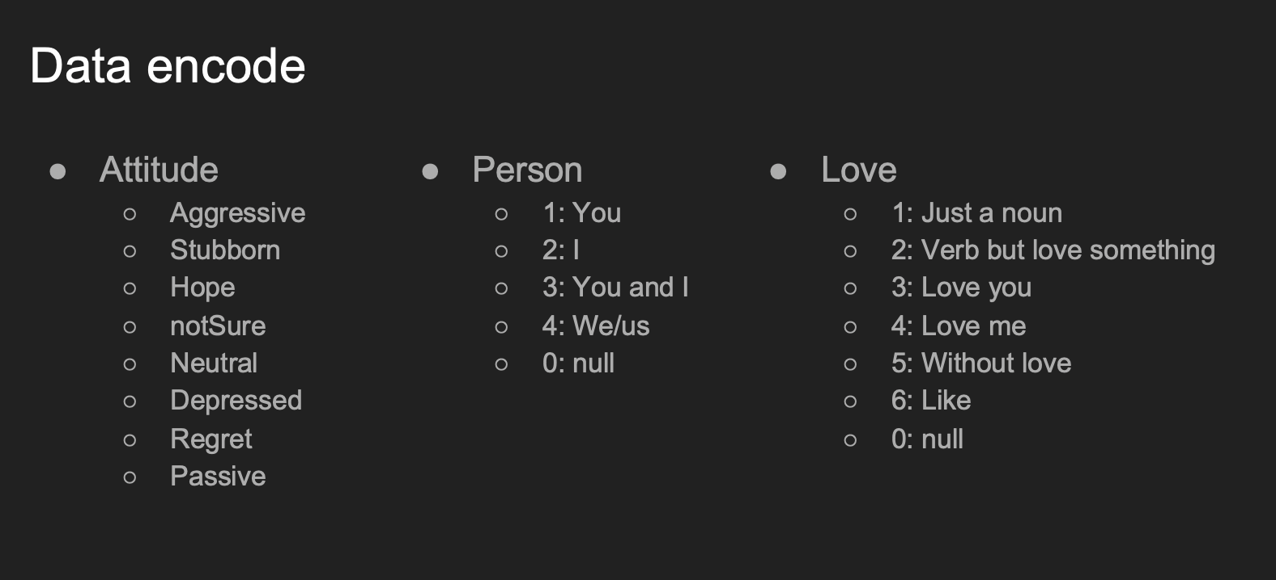

hurtHope | 他 | 5
 | 他們 | 6

